Reporte Centro de Costos
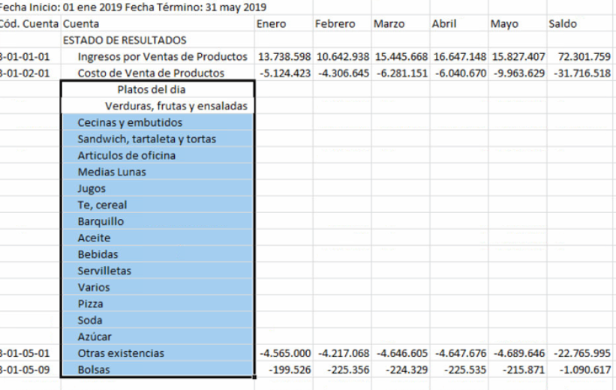
TEMA | Requerimiento 4766
ASUNTO | REPORTE POR CENTRO DE COSTOS
PRIORIDAD | MEDIA | Respuesta de Franca
 |  | FW: complicado de hacer. Más adelante.

 | Reporte de centro de gestión con el listado hacia abajo y mensual

